Hoja1
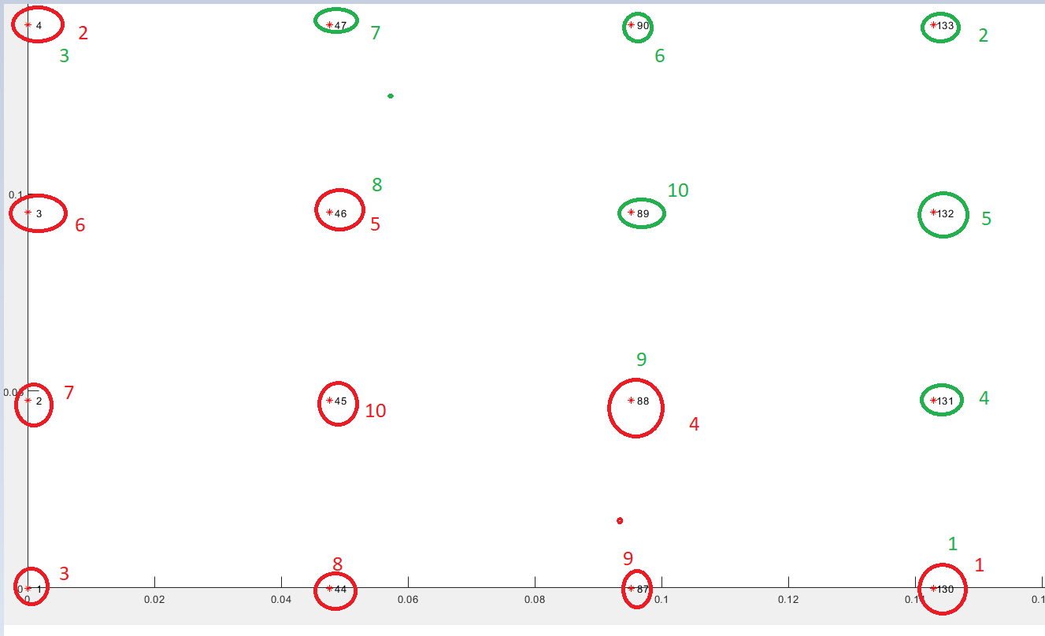
1 | 44 | 87 | 130
2 | 45 | 88 | 131
3 | 46 | 89 | 132
4 | 47 | 90 | 133

